2 关联公司信息
斯必克（上海）流体技术有限公司

附件二：关联方相关信息
下表是我们根据【上年度】同期资料文档填写，请贵公司就【年度】年度情况对以下描述进行确认或更新。
行次 | 关联方名称 | 关联方类型 | 国家（地区） | 纳税人证件类型 | 证件号 | 关联关系类型 | 起始日期 | 截止日期 | 法定税率 | 是否享受税收优惠
 | 1 | 2 | 3 | 4 | 5 | 6 | 7 | 8 | 9 | 10
1 | KKKK | A | B | KKKK | A | B | KKKK | A | B | 否
 |  | 4.35% | 0.50%
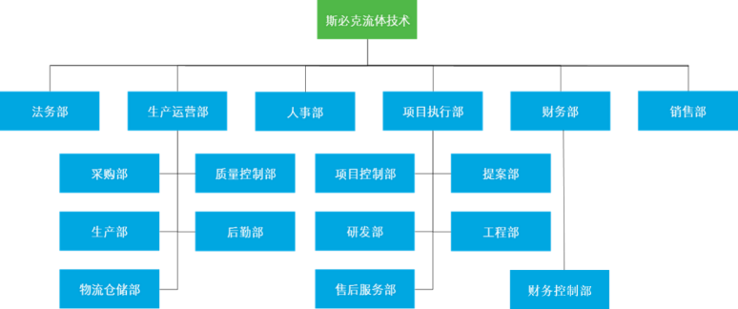
 |  | 4.35% | 0.50%
 |  | 4.35% | 0.50%
 |  | 4.35% | 0.50%
 |  | 4.35% | 0.50%
 |  | 4.35% | 0.50%
2 | 2 | 4.35% | 0.50%
2 | 2 | 4.35% | 0.50%
2 | 2 | 4.35% | 0.50%
注：
 | “关联关系类型”：根据实际情况按以下关联关系标准选填代码A、B、C等，有多个关联关系类型的，应当选填多个代码。关联关系标准如下： A．一方直接或者间接持有另一方的股份总和达到25%以上；双方直接或者间接同为第三方所持有的股份达到25%以上。 如果一方通过中间方对另一方间接持有股份，只要其对中间方持股比例达到25%以上，则其对另一方的持股比例按照中间方对另一方的持股比例计算。 两个以上具有夫妻、直系血亲、兄弟姐妹以及其他抚养、赡养关系的自然人共同持股同一企业，持股比例合并计算。 B.双方存在持股关系或者同为第三方持股，虽持股比例未达到A项规定，但双方之间借贷资金总额占任一方实收资本比例达到50%以上，或者一方全部借贷资金总额的10%以上由另一方担保，与独立金融机构之间的借贷或者担保除外。 借贷资金总额占实收资本比例=年度加权平均借贷资金/年度加权平均实收资本，其中： - 年度加权平均借贷资金= i笔借入或者贷出资金账面金额×i笔借入或者贷出资金年度实际占用天数/365 - 年度加权平均实收资本= i笔实收资本账面金额×i笔实收资本年度实际占用天数/365 C.双方存在持股关系或者同为第三方持股，虽持股比例未达到A项规定，但一方的生产经营活动必须由另一方提供专利权、非专利技术、商标权、著作权等特许权才能正常进行。 D.双方存在持股关系或者同为第三方持股，虽持股比例未达到A项规定，但一方的购买、销售、接受劳务、提供劳务等经营活动由另一方控制。 上述控制是指一方有权决定另一方的财务和经营政策，并能据以从另一方的经营活动中获取利益。 E.一方半数以上董事或者半数以上高级管理人员（包括上市公司董事会秘书、经理、副经理、财务负责人和公司章程规定的其他人员）由另一方任命或者委派，或者同时担任另一方的董事或者高级管理人员；或者双方各自半数以上董事或者半数以上高级管理人员同为第三方任命或者委派。 F.具有夫妻、直系血亲、兄弟姐妹以及其他抚养、赡养关系的两个自然人分别与双方具有A至E项关系之一。 G.双方在实质上具有其他共同利益的关系。 除B项规定外，上述关联关系年度内发生变化的，按照实际关联关系存续期间认定。 仅因国家持股或者由国有资产管理部门委派董事、高级管理人员而存在A至E项关系的，不构成关联关系。 另外第7列“起始日期”和第8列“截止日期”：本报告年度所属期间内关联关系发生变化的，填报实际变化的日期；未发生变化的，填报本报告年度起始和截止日期。

